Parseのデータクラスを完全に消す手順書
 | Parseのデータクラスを完全に消す手順書

1 | アクセス＿https://www.parse.com/apps/seekingproject--4/collections
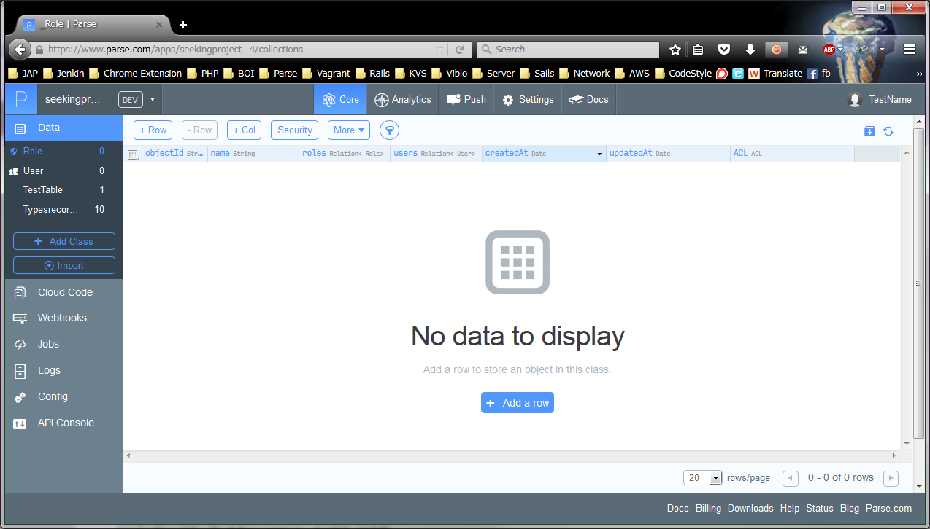

2 | 消したいデータクラスを選択する

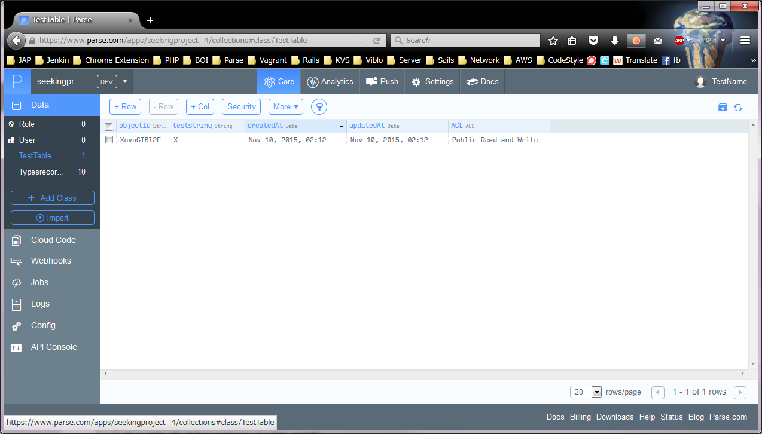

3 | More ドロップダウンリストをクリックする
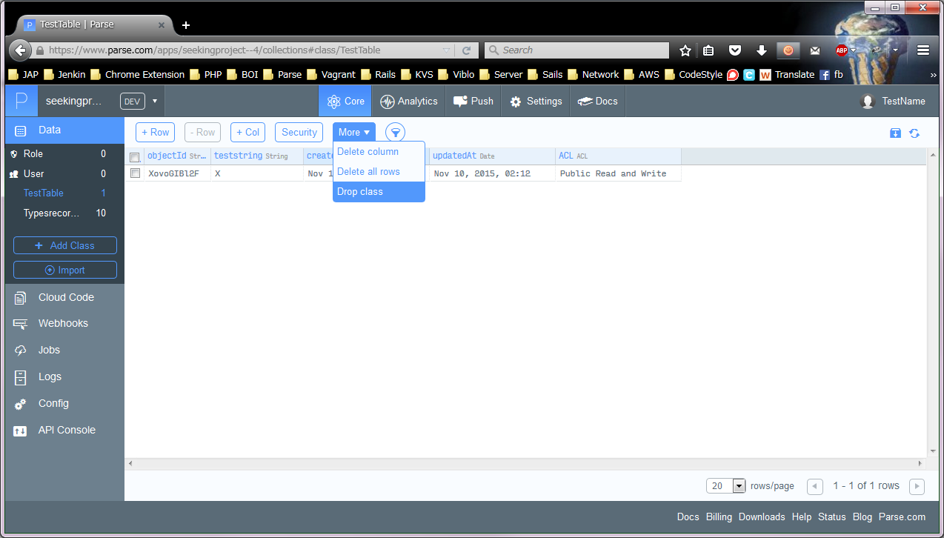

4 | 消すことを確認するため、クラス名を入力する
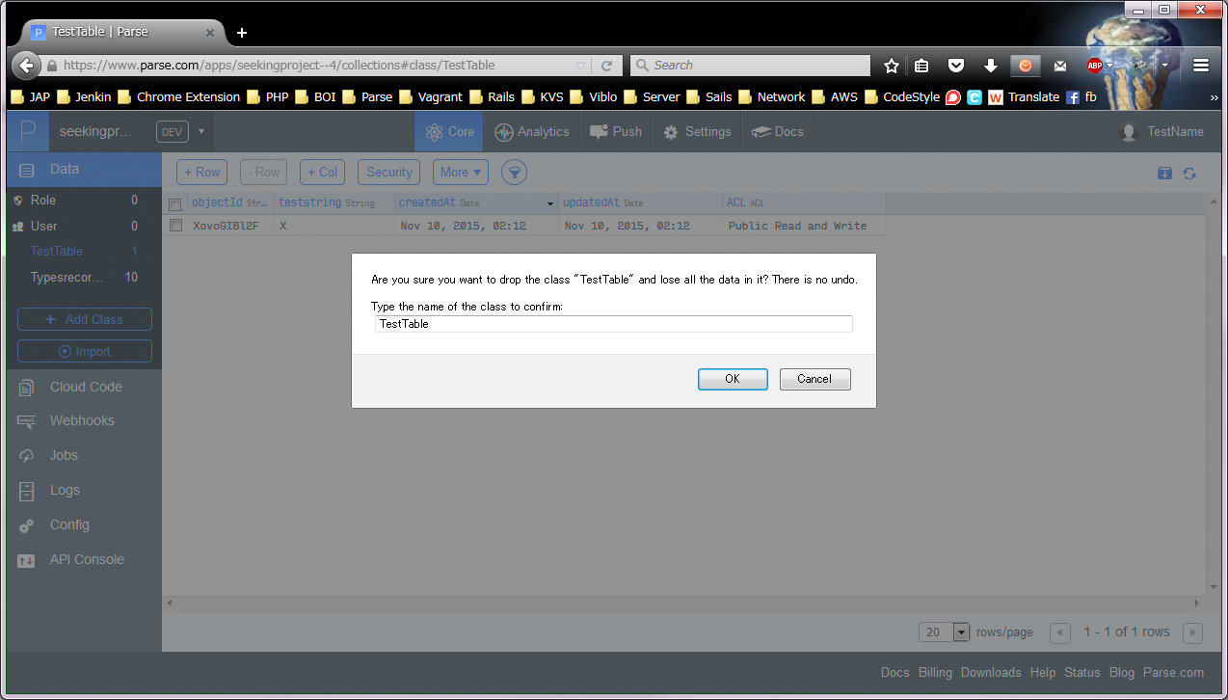

5 | 完了確認
 | Screen Captureなし

